Secteur Nord Est
ACTIONS DE SENSIBILISATION ET EVENEMENTS MEDICO-SPORTIFS
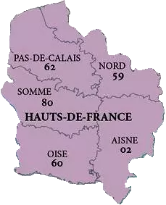
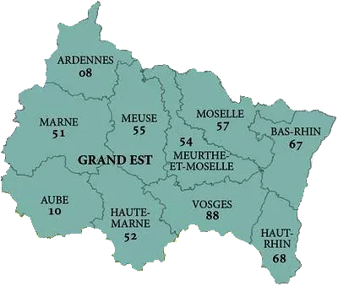
 |  |  |  | SECTEUR NORD - NORD EST
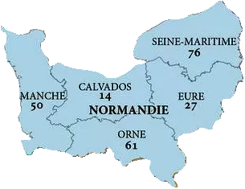
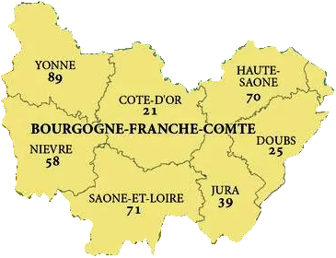
 |  |  |  | Animateur Secteur : Claudine Carin
 |  |  |  | Assesseur Secteur : Stéphane Carpentier
 |  |  |  | Correspondant : Samuel Fenêtre
 |  |  |  | Organisateur agréé : François Hatterer, Emeline Egas, Cécilia Carl

Actions de sensibilisation par secteur 2022 | Dates | Lieu | Correspondant | Commentaires

Evenements médico-sportifs par secteur 2022 | Dates | Lieu | Correspondant | Commentaires
Coupe Anaïs | 28 août 2022 | VIRE | Claudine CARIN | Golf
Ekiden de Toul'Etang | 22 octobre 2022 | TOUL | Lionel MAURICE | Marathon en équipe de 6 coureurs
27ème édition des Foulées Epfigeoises | 12-Jun-22 | EPFIG | Emeline EGAS / Cécilia CARL | Course organisée en faveur du don d'organes

Secteur Sud Est
ACTIONS DE SENSIBILISATION ET EVENEMENTS MEDICO-SPORTIFS
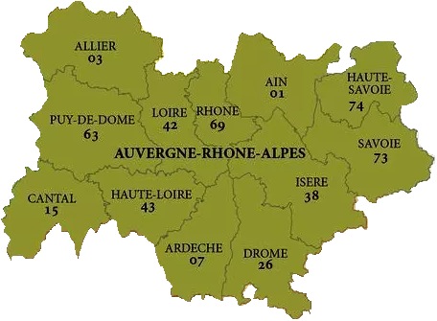
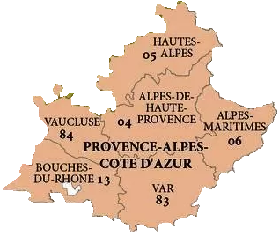
 |  |  |  | SECTEUR SUD EST

 |  |  |  | Animateur Secteur : Pierre Seneque
 |  |  |  | Assesseur Secteur : Monique Coustere, Jean-Christophe Voise
 |  |  |  | Organisateur agréé : Patrice Gondoux
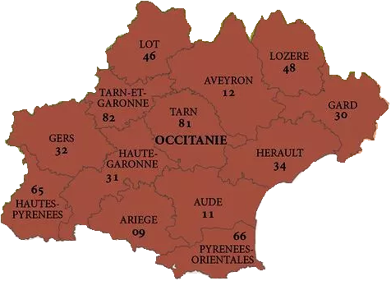
Actions de sensibilisation par secteur 2022 | Dates | Lieu | Correspondant | Commentaires
Loto | Jan-22 | Castelnau | Monique Coustere

Evenements médico-sportifs par secteur 2022 | Dates | Lieu | Correspondant | Commentaires
Journée sportive | 17-Oct-22 | Castelnau | Monique Coustere
Cardiac du Pays de Dol | aout 2022 ? | Dol de Bretagne | Laurent Dubost

Secteur Grand Ouest
ACTIONS DE SENSIBILISATION ET EVENEMENTS MEDICO-SPORTIFS
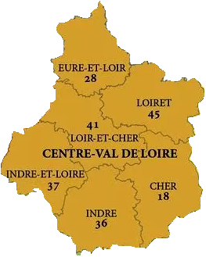
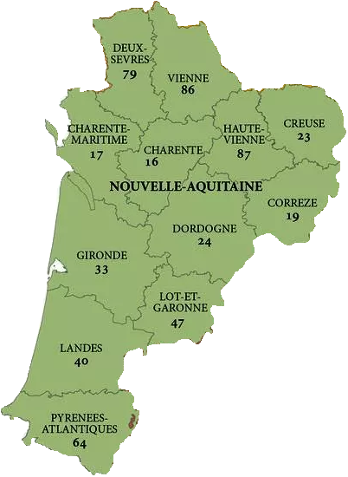
 |  |  |  | SECTEUR GRAND OUEST

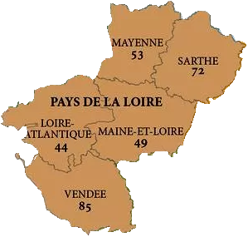
 |  |  |  | Animateur Secteur : Alain Fossard
 |  |  |  | Assesseurs Secteur : Anne Graftiaux
 |  |  |  | Organisateur agréé :

Actions de sensibilisation par secteur 2022 | Dates | Lieu | Correspondant | Commentaires
Réunion annuelle du CJN | 17 / 19 mars 2022 | Nantes | B. RIVASSOU
Stand AFIDTN | 11 / 13 mai 2022 | Biarritz | A. GRAFTIAUX

Evenements médico-sportifs par secteur 2022 | Dates | Lieu | Correspondant | Commentaires

Secteur IDF
ACTIONS DE SENSIBILISATION ET EVENEMENTS MEDICO-SPORTIFS
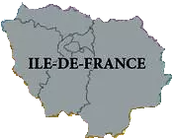
 |  |  |  | SECTEUR IDF

 |  |  |  | Animateur Secteur : Ludivine Fournier
 |  |  |  | Assesseur Secteur : Christian Lienard, Victor Simon, Jean-François Delor
 |  |  |  | Organisateur agréé :

Actions de sensibilisation par secteur 2022 | Dates | Lieu | Correspondant | Commentaires
Permanence à Paul Brousse | Toute l'année | Paul Brousse - Villejuif | Victor Simon et Christian Lienard
Congrès APNP | 15 et 16 octobre 2022 | Hôpital Robert Debré | A. GRAFTIAUX
Journée Associative | Sep-22 | Savigny sur Orge | Monique Coustere
Fil rouge "Chennevières en c(h)eur" |  | Chennevières-sur-Marne | Ludivine Fournier | intervention sur le don d'organes

Evenements médico-sportifs par secteur 2022 | Dates | Lieu | Correspondant | Commentaires

Collectionneurs ont du cœur | 2022 | Monthléry | L.Fournier

